关系图
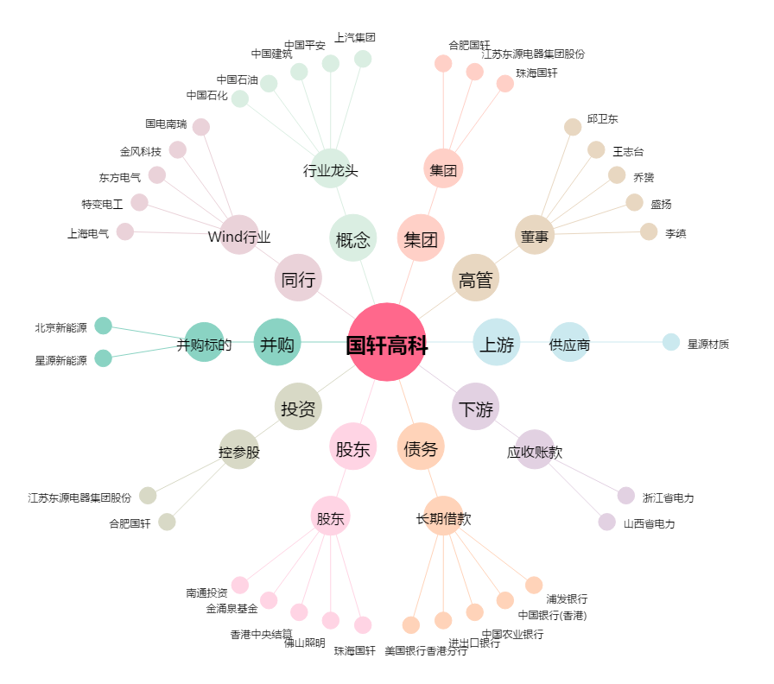
国轩高科[002074.SZ] - 关系概览图

